Test Cases - Sprint 1
Id | Ambiente | Título / Nombre | Descripción | Precondición | Pasos |  |  | Diseñado Por | Severidad | Prioridad | Humo o regresión | Tipo de prueba
 |  |  |  |  | # | Acción | Resultado esperado
DMH - 001 | Local | Registro exitoso | Validación de respuesta de registro exitoso de usuario nuevo. Prueba ejecutada localmente mediante Postman. | Tener corriendo el backend. | 1 | Crear una nueva petición POST |  | Maria | Alta | Alta | Humo | Funcional
 |  |  |  |  | 2 | Ingresar en URL {{host}}/user/register
 |  |  |  |  | 3 | Hacer click en la pestaña BODY
 |  |  |  |  | 4 | Seleccionar "RAW" y luego en el menú desplegable la opción "JSON"
 |  |  |  |  | 5 | 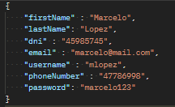 Ingresar los siguientes campos:
 |  |  |  |  | 6 | Hacer click en SEND | Json con respuesta 200 ok.
 |  |  |  |  | 7 | Verificar que el Json que retorna el request contenga el cvu | Valor compuesto de 22 dígitos
 |  |  |  |  | 8 | Verificar que el Json que retorna el request contenga el alias | Valor compuesto de 3 palabras separadas por punto (.)
 |  |  |  |  | 9 | Verificar que el Json que retorna el request no contenga la contraseña | Campo contraseña no presente en el Json que retorna el request
DMH - 002 | Local | Registro fallido / Faltante: Nombre y Apellido | Validación de respuesta de registro fallido por falta de campo "firstName" de usuario nuevo. Prueba ejecutada localmente mediante Postman. | Tener corriendo el backend. | 1 | Crear una nueva petición POST |  | Maria | Alta | Alta | Humo | Funcional
 |  |  |  |  | 2 | Ingresar en URL {{host}}/user/register
 |  |  |  |  | 3 | Hacer click en la pestaña BODY
 |  |  |  |  | 4 | Seleccionar "RAW" y luego en el menú desplegable la opción "JSON"
 |  |  |  |  | 5 | 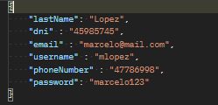 Ingresar los siguientes campos:
 |  |  |  |  | 6 | Hacer click en SEND | Respuesta 400 - Bad Request
DMH - 003 | Local | Registro fallido / Faltante: Dni | Validación de respuesta de registro fallido por falta de campo "dni" de usuario nuevo. Prueba ejecutada localmente mediante Postman. | Tener corriendo el backend. | 1 | Crear una nueva petición POST |  | Maria | Alta | Alta | Humo | Funcional
 |  |  |  |  | 2 | Ingresar en URL {{host}}/user/register
 |  |  |  |  | 3 | Hacer click en la pestaña BODY
 |  |  |  |  | 4 | Seleccionar "RAW" y luego en el menú desplegable la opción "JSON"
 |  |  |  |  | 5 | 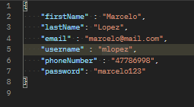 Ingresar los siguientes campos:
 |  |  |  |  | 6 | Hacer click en SEND | Respuesta 400 - Bad Request
DMH - 004 | Local | Registro fallido / Faltante: email | Validación de respuesta de registro fallido por falta de campo "email" de usuario nuevo. Prueba ejecutada localmente mediante Postman. | Tener corriendo el backend. | 1 | Crear una nueva petición POST |  | Maria | Alta | Alta | Humo | Funcional
 |  |  |  |  | 2 | Ingresar en URL {{host}}/user/register
 |  |  |  |  | 3 | Hacer click en la pestaña BODY
 |  |  |  |  | 4 | Seleccionar "RAW" y luego en el menú desplegable la opción "JSON"
 |  |  |  |  | 5 | 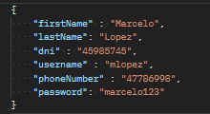 Ingresar los siguientes campos:
 |  |  |  |  | 6 | Hacer click en SEND | Json con respuesta 400 - Bad Request
DMH - 005 | Local | Registro fallido / Faltante: telefono | Validación de respuesta de registro fallido por falta de campo "telefono" de usuario nuevo. Prueba ejecutada localmente mediante Postman. | Tener corriendo el backend. | 1 | Crear una nueva petición POST |  | Maria | Alta | Alta | Humo | Funcional
 |  |  |  |  | 2 | Ingresar en URL {{host}}/user/register
 |  |  |  |  | 3 | Hacer click en la pestaña BODY
 |  |  |  |  | 4 | Seleccionar "RAW" y luego en el menú desplegable la opción "JSON"
 |  |  |  |  | 5 | 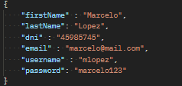 Ingresar los siguientes campos:
 |  |  |  |  | 6 | Hacer click en SEND | Respuesta 400 - Bad Request
DMH - 006 | Local | Registro fallido / Faltante: contrasenia | Validación de respuesta de registro fallido por falta de campo "contrasenia" de usuario nuevo. Prueba ejecutada localmente mediante Postman. | Tener corriendo el backend. | 1 | Crear una nueva petición POST |  | Maria | Alta | Alta | Humo | Funcional
 |  |  |  |  | 2 | Ingresar en URL {{host}}/user/register
 |  |  |  |  | 3 | Hacer click en la pestaña BODY
 |  |  |  |  | 4 | Seleccionar "RAW" y luego en el menú desplegable la opción "JSON"
 |  |  |  |  | 5 | 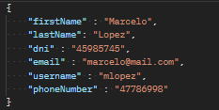 Ingresar los siguientes campos:
 |  |  |  |  | 6 | Hacer click en SEND | Respuesta 400 - Bad Request
DMH - 007 | Local | Login exitoso con credenciales válidas. | Validación de respuesta de login exitoso. Prueba ejecutada localmente mediante Postman. | Tener corriendo el backend. | 1 | Crear una nueva petición POST |  | Maria | Alta | Alta | Humo | Funcional
 |  |  |  |  | 2 | Ingresar en URL {{host}}/user/login
 |  |  |  |  | 3 | Hacer click en la pestaña BODY
 |  |  |  |  | 4 | Seleccionar "RAW" y luego en el menú desplegable la opción "JSON"
 |  |  |  |  | 5 | Ingresar los siguientes campos:
 |  |  |  |  | 6 | Hacer click en "Tests"
 |  |  |  |  | 7 | Ingresar el siguiente código para almacenar el token que vamos a recibir al momento del login exitoso en la variable "Token"
 |  |  |  |  | 8 | Hacer click en SEND | Obtener un Json con estado 200 - OK
 |  |  |  |  | 9 | Verificar que en el Json obtenido como respuesta se encuentre el token de la sesión iniciada | Campo "Token" con valor alfanumérico

DMH - 008 | Local | Login fallido - Usuario inexistente | Validación de respuesta de login fallido por usuario inexistente. Prueba ejecutada localmente mediante Postman. | Tener corriendo el backend. | 1 | Crear una nueva petición POST |  | Maria | Alta | Alta | Humo | Funcional
 |  |  |  |  | 2 | Ingresar en URL {{host}}/user/login
 |  |  |  |  | 3 | Hacer click en la pestaña BODY
 |  |  |  |  | 4 | Seleccionar "RAW" y luego en el menú desplegable la opción "JSON"
 |  |  |  |  | 5 | Ingresar los siguientes campos:
 |  |  |  |  | 7 | Obtener el código de respuesta correspondiente | Response: Bad request 404 - Usuario inexistente
DMH - 009 | Local | Login fallido - Contraseña incorrecta | Validación de respuesta de login fallido por error en la contraseña. Prueba ejecutada localmente mediante Postman. | Tener corriendo el backend. | 1 | Crear una nueva petición POST |  | Maria | Alta | Alta | Humo | Funcional
 |  |  |  |  | 2 | Ingresar en URL {{host}}/api/users/login
 |  |  |  |  | 3 | Hacer click en la pestaña BODY
 |  |  |  |  | 4 | Seleccionar "RAW" y luego en el menú desplegable la opción "JSON"
 |  |  |  |  | 5 | Ingresar los siguientes campos:
 |  |  |  |  | 7 | Obtener el código de respuesta correspondiente | Response: 400 - Contraseña incorrecta
DMH - 010 | Local | Logout exitoso | Validación de respuesta de logout exitoso. Prueba ejecutada localmente mediante Postman. | Tener corriendo el backend. | 1 | Crear una nueva petición POST |  | Maria | Alta | Alta | Humo | Funcional
 |  |  |  |  | 2 | Ingresar en URL {{host}}/user/logout
 |  |  |  |  | 3 | Hacer click en la pestaña HEADERS
 |  |  |  |  | 4 | Al final del listado colocar
 |  |  |  |  | 6 | Hacer click en SEND
 |  |  |  |  | 7 | Obtener el código de respuesta correspondiente | Response : 200 - OK

Bug Report - Sprint 1
ID | Fecha | Título / nombre | Descripción | Resultado Actual | Resultado esperado | Pasos para reproducción |  | Estado | Prioridad | Severidad | Reportado por | Asignado a | Evidencia

BUG - DHM - 001 | 2022-10-27 | Registro con campos vacíos | En el registro del usuario, el sistema permite crear un usuario sin completar todos los campos | Permite crear un usuario sin, por ejemplo, nombre, dni o email | Validar que todos los campos estén completos | 1 | Configurar en Postman una petición POST al endpoint {{host}}/user/register o http://localhost:8080/user/register | Cerrado | Alta | Crítica | Maria | Stiven | 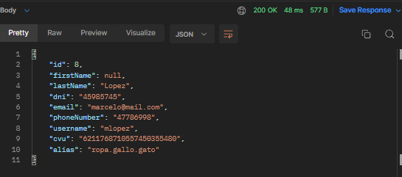
 |  |  |  |  |  | 2 | Completar el body con la petición en formato JSON , evitando enviar "firstName"
 |  |  |  |  |  | 3 | Hacer click en "SEND"

BUG - DHM - 002 | 2022-10-27 | Respuesta con password null | En el login del usuario con credenciales válidas, en el JSON de respuesta figura el campo "password" con valor null | Figura "password" : null | Que no figure campo "password" | 1 | Configurar en Postman una petición POST al endpoint {{host}}/user/login o http://localhost:8080/user/login | Cerrado | Alta | Alta | Maria | Catalina | 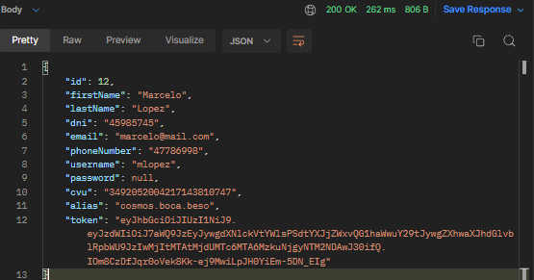
 |  |  |  |  |  | 2 | Completar el body con los campos "username" y "password" correctos
 |  |  |  |  |  | 3 | Hacer click en "SEND"
 |  |  |  |  |  | 4 | Visualizar el JSON de respuesta

BUG - DHM - 003 | 2022-10-27 | Código de error incorrecto | Al intentar hacer un login con un usuario inexistente, devuelve el código incorrecto | Devuelve 500 - Internal Server Error | Que devuelva 404 - Usuario inexistente | 1 | Configurar en Postman una petición POST al endpoint {{host}}/user/login o http://localhost:8080/user/login | Activo | Alta | Alta | Maria | Valentina | 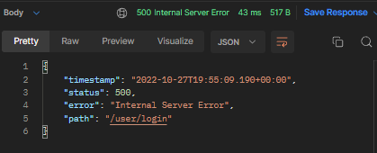
 |  |  |  |  |  | 2 | Completar el body con el campo "username" inexistente y "password"
 |  |  |  |  |  | 3 | Hacer click en "SEND"
 |  |  |  |  |  | 4 | Visualizar el código de respuesta

BUG - DHM - 004 | 2022-10-27 | Código de error incorrecto | Al intentar hacer un login con una constraseña errónea, devuelve el código incorrecto | Devuelve 500 - Internal Server Error | Que devuelva 400 - Contraseña incorrecta | 1 | Configurar en Postman una petición POST al endpoint {{host}}/user/login o http://localhost:8080/user/login | Cerrado | Alta | Alta | Maria | Santiago | 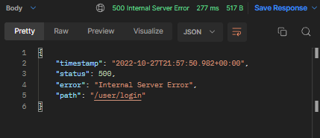
 |  |  |  |  |  | 2 | Completar el body con el campo "username" inexistente y "password"
 |  |  |  |  |  | 3 | Hacer click en "SEND"
 |  |  |  |  |  | 4 | Visualizar el código de respuesta

